상품제안서
에어벤트 차량용 고속 무선충전 거치대 | 상품코드: F16102

 |  |  |  |  |  |  | 02-412-0044 | www.easy1.co.kr
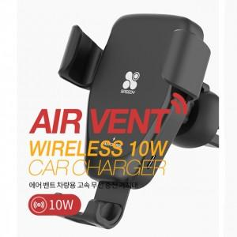 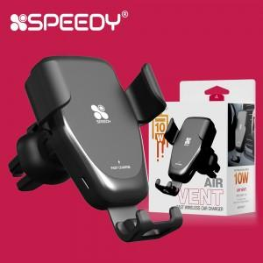

【상세/제작정보】 | 중력 구동 방식의 거치대 10W 고속무선충전

【인쇄/포장옵션】 | 레이저, 스티커 / 포장지포장

【공급단가】 | 수량 | 100~ | 300~ | 500~ | 1,000~ | 2,000~
*VAT별도 | 단가 | 6,070원 | 5,850원 | 5,620원 | 5,400원 | 5,260원

【상품 URL】 | http://www.easy1.co.kr/src/goods_detail.php?gdno=16102

